箱唛扫码
Factory name (工厂名称)
PO. Number(订单号) | 25668-01
Style Code.(款号) | 0093-707
Product Code.(产品编号) | RECYCLE CARE LABEL RECYCLE COMPONENT LABEL | Carton No.(箱号):
Inner Packages(包装方式） | 2000pcs/ bundle | 1/2
SIZE/qty (尺码/数量) | 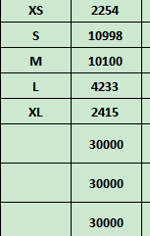
Carton Dimension（箱规） | 30*40*50 | Country of Origin：
Gross Weight（毛重） | 23KG | Made In China | 00093707251011
Net Weight（净重） | 22.6KG |  | 00093707251028
Remark（备注） |  |  | 00093707251035
 |  |  | 00093707251042
 |  |  | 00093707251059
 |  |  | 00093707251011
Factory name (工厂名称) |  |  | 00093707251028
PO. Number(订单号) | 25668-01 |  | 00093707251035
Style Code.(款号) | 0093-707 |  | 00093707251042
Product Code.(产品编号) | RECYCLE CARE LABEL RECYCLE COMPONENT LABEL | Carton No.(箱号): | 00093707251059
Inner Packages(包装方式） | 2000pcs/ bundle | 2/2
SIZE/qty (尺码/数量) | 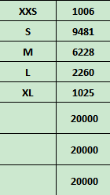 |  | 00093707800028
Carton Dimension（箱规） | 30*40*50 | Country of Origin： | 00093707800035
Gross Weight（毛重） | 15.6KG | Made In China | 00093707800042
Net Weight（净重） | 15.2KG |  | 00093707800059
Remark（备注） |  |  | 00093707800080
 |  |  | 00093707800028
 |  |  | 00093707800035
 |  |  | 00093707800042
 |  |  | 00093707800059
 |  |  | 00093707800080

